正式单页
页数 |  | 单页-中文描述 | 英文描述-Reviewed | 图片描述 |  | 修改意见
1 |  | Robotic Mower | Robotic Mower | 已有图 | 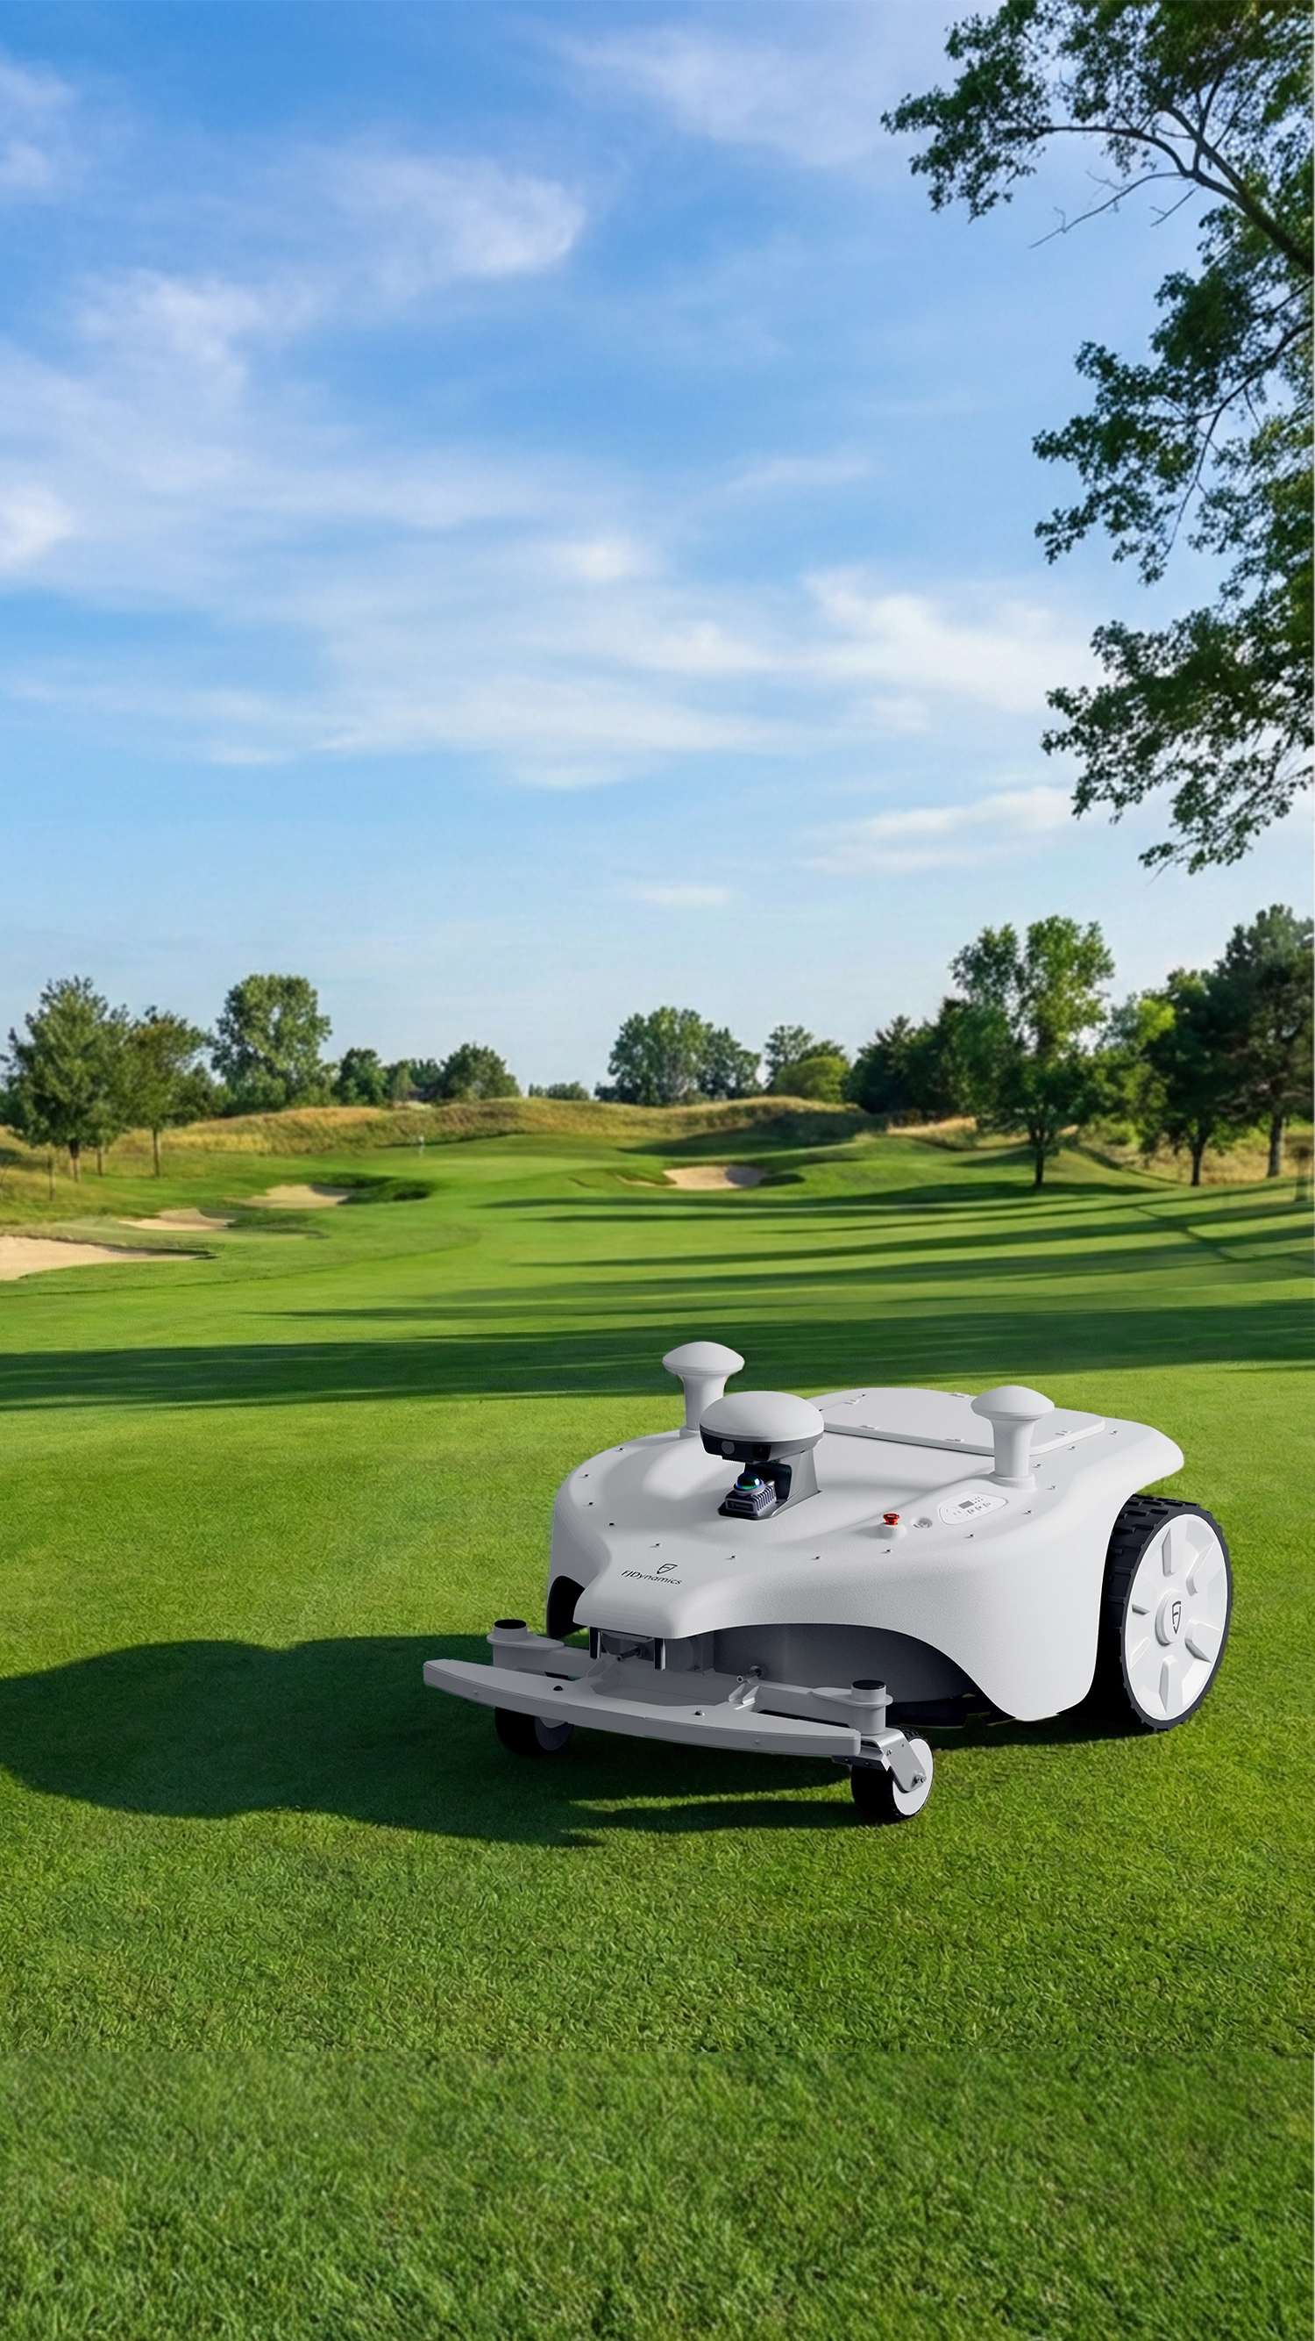
 |  | Titan | Titan
 |  | FJD | FJD
 | slogan | 二合一顶尖草坪养护，亲民价格。 | Elite 2-in-1 Turf Care. Without the Elite Price. |  |  | 1. slogan错了 2. 草地有一截是模糊的
2 | 产品描述 | FJD Titan 由三层导向系统和智能车队管理驱动，为世界级高尔夫球场和运动场提供卓越的割草性能。它作为一体化的二合一解决方案，配备了划线套件，以确保出色的标线精度。 | Powered by a three-layer guidance system and smart fleet management, the FJD Titan delivers elite mowing performance for world-class golf courses and sports fields. It serves as a 2-in-1 solution equipped with a line-marking kit to ensure exceptional marking precision. |  |  | 产品描述补在第2页最上方，背景接封面的草地，加一层蒙版
 | 分类一 | 无与伦比的效率与质量 | Unmatched Efficiency & Quality
 |  | 可调节切割高度 通过 App 在 10–100 毫米范围内调节切割高度，以匹配草坪类型和季节。 | Adjustable Cut Height Adjust cutting height from 10–100 mm in-app to match turf type and season. | 已有图
 |  | 宽幅高效 730 毫米的切割宽度可实现高日产量——每天高达 36,000 平方米。 | Wide-Cut Productivity 730mm cutting width delivers high daily output—up to 36,000 m² (9 acres) per day. | 已有图 |  | 文案：平方米的字体看着和数字不一样，试一下36,000 m²。以及在后面加上英制单位 (9 acres)
 |  | 三层导航系统 双 RTK GNSS、LiDAR 和视觉技术协同工作，实现稳定的定位和避障。 | 3-Layer Guidance System Dual-antenna RTK GNSS, LiDAR, and Vision work together for stable positioning and obstacle avoidance. | 已有图 |  | 文案： 1. vision的V大写 2. Dual-RTK GNSS改为Dual-antenna RTK GNSS
 | 分类二 | 统一运营管理 | Unified Operations Management
 |  | 一次扫描，多次复用 使用 FJD P2 扫描仪，在几分钟内完成地图绘制——无需手动驾驶。创建可在整个车队中共享的数字资产。 | One Scan, Endless Reusability Map in minutes with the FJD Trion P2 LiDAR Scanner—no manual driving required. Create a digital asset shared across your entire fleet. | 已有图 | 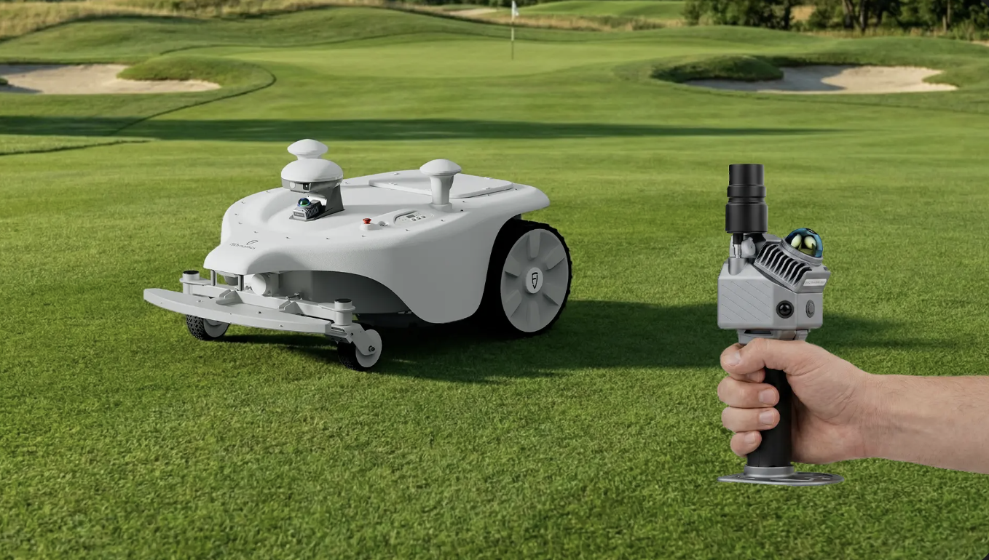 | 1. 文案：required去掉；FJD P2 Scanner改为FJD Trion P2 LiDAR Scanner 2. 这里两个卖点的文本框和图片好像没对齐 | 
 |  | 多区域管理 自动化的多区域割草，在任务区域之间实现无缝切换。 | Multi-Field Management Automated multi-field mowing with seamless transition between task areas. | 1. zone之间各加一条联通线，在图中已标出 2. 区块重新圈一下范围，避开果岭，原来的把果岭也圈起来了
3 |  | 划线套件 | Titan × Line Marker Kit
 | 产品描述 | 配合划线套件，Titan在运动场上实现了卓越的划线精度和效率，大幅减少了劳动力和油漆使用。 | Paired with the line marker kit, the Titan delivers exceptional line-marking precision and eﬃciency across sports ﬁelds.
 |  | 更少投入，更大产出 涂料用量平均减少 50%以上 人工费用节约高达 90% 充电最高可完成10个标准足球场的标记任务 | Less Input, Greater Output Reduce paint usage by 50%+ Cut labor costs by up to 90% Mark up to 10 standard soccer fields per charge | 更改RM21划线套件的这个图，最右边改为 Mark up to 10 standard soccer fields per charge
 | 分类标题 | 智能建图，无缝划线 | Smart Mapping. Seamless Marking |  |  |  | 第三页和第四页对调，把划线套件放在最后一页
 |  | 便捷建图 使用手持V4e打点器，无需机器到场，即可快速完成场地建图，省时省力。 | Convenient Mapping with FJD Trion V4e Pro Create field maps in minutes using the FJD Trion V4e Pro—no need to bring the robot to the site. | 1. 机器需要带划线套件 2. 目前的背景看起来假假的，可以换一个足球场吗，或者类似RM21划线套件的背景 | 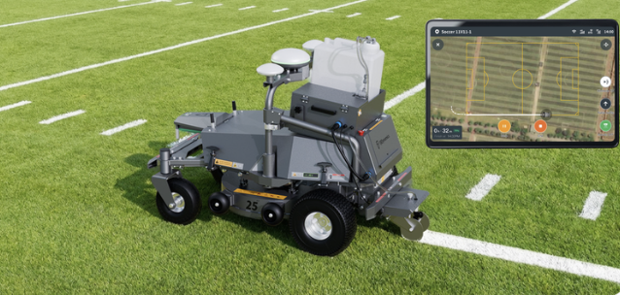 | 1. 白线的效果需要亮且直，目前看着不是特别均匀。如果跟打光的阴影有关，改变一下阴影的角度 2. 文案：V4e handheld marker改为FJD Trion V4e Pro | 
 |  | 断点续喷 无论是更换作业区域还是暂停加漆，机器人都会精确地从中断处继续作业——无重复划线，无浪费漆料。 | Seamless Spray Resume Whether switching fields or pausing to refill paint, the robot resumes precisely where it left off—no overlapping, no wasted paint. | 加一个手机屏幕，放UI图 | 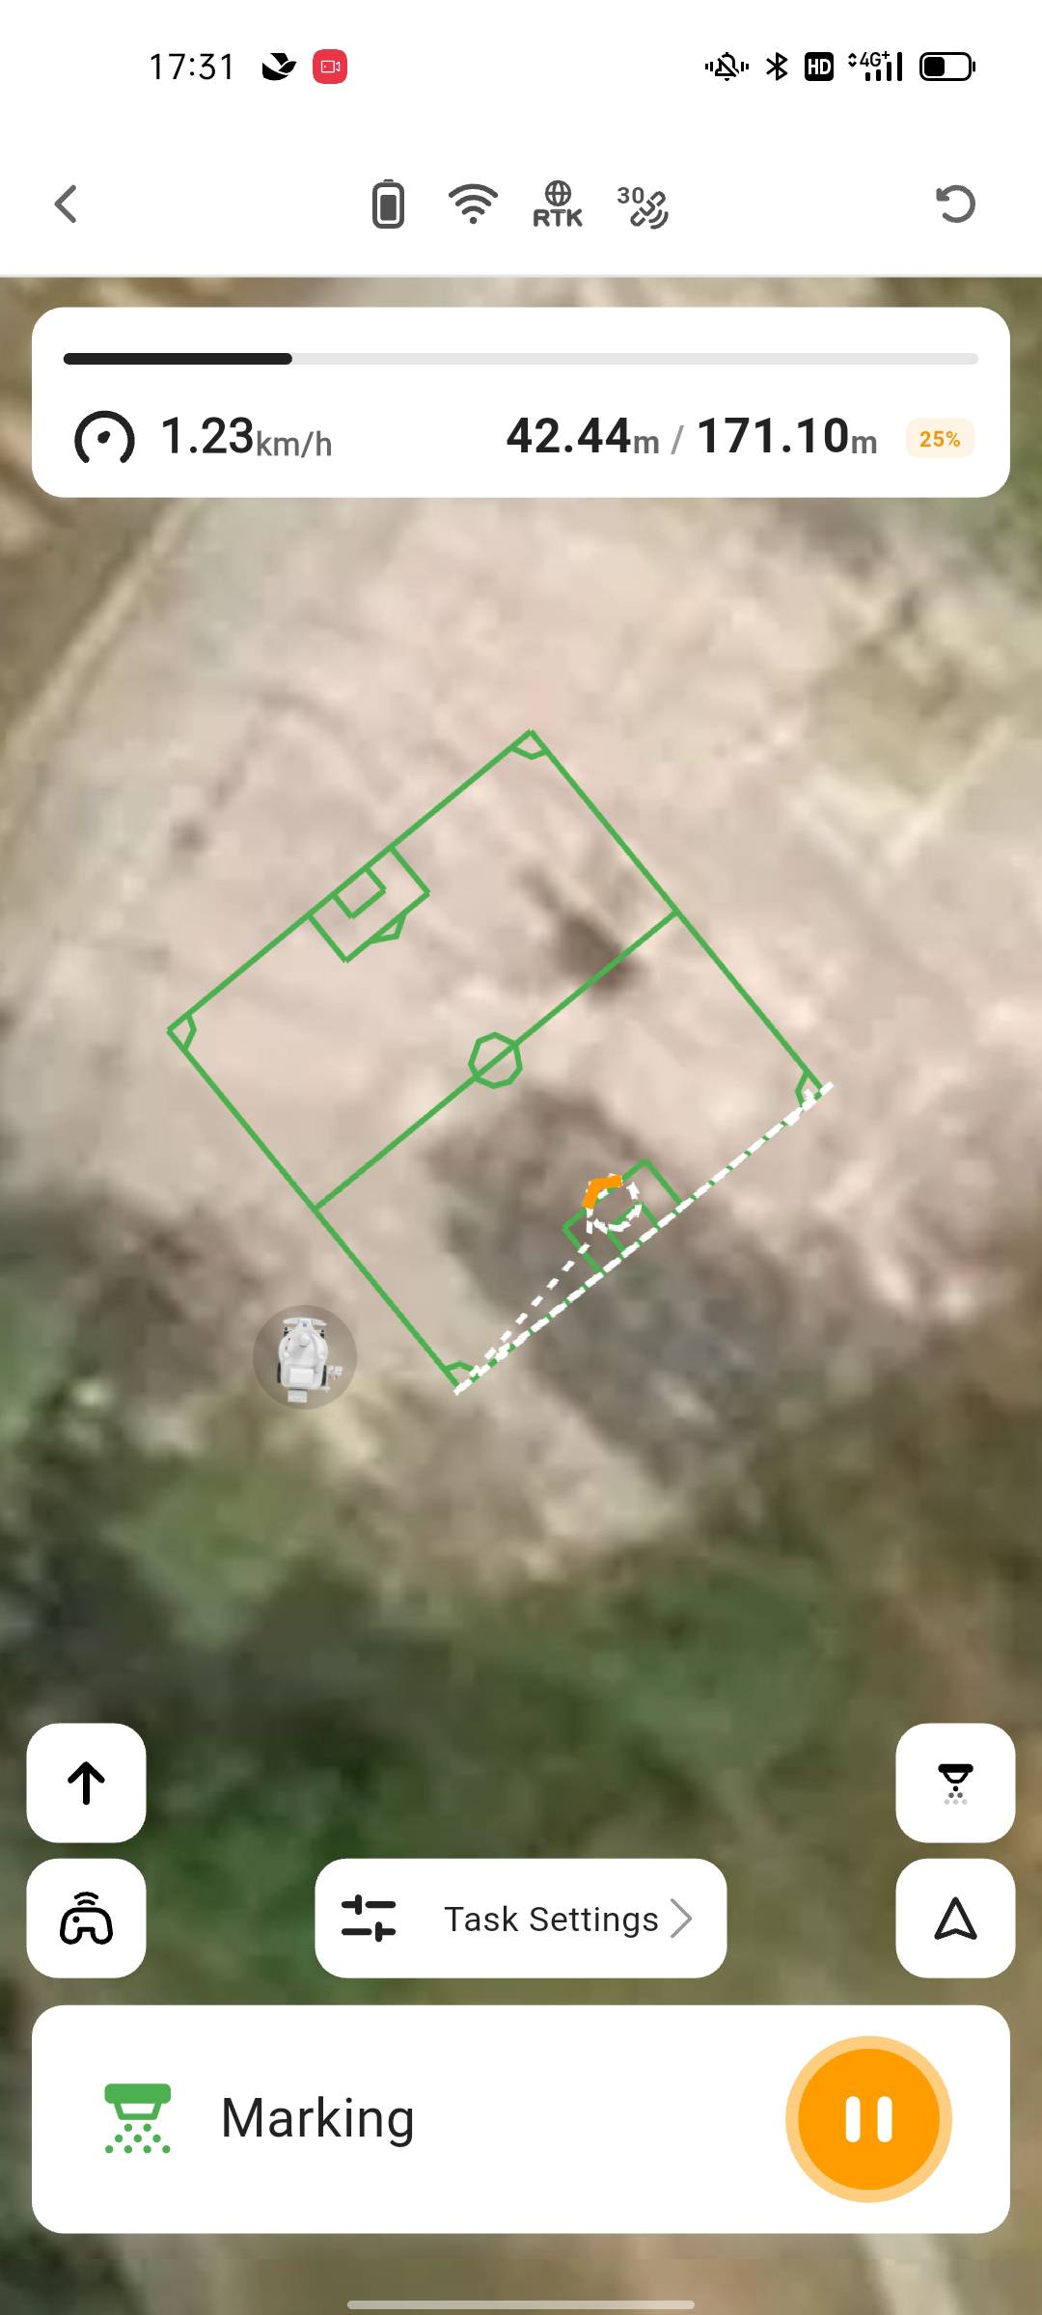
 |  | 应用场景 | APPLICATION SCENARIOS Soccer Rugby American Football Baseball Lacrosse Others | 已有图（RM21划线套件） |  | 图和文字没有对齐 | 
 |  | 划线套件 | Line Marker Kit
 |  | 重量（不含油漆）33 kg | Weight: 33 kg (72.8 lbs)
 |  | 尺寸：600x1300x700 mm | Dimensions: 600×1300x700 mm / 23.6x51.2x27.6 in. |  |  | 最右边括号去掉
 |  | IP 等级 IP54 | IP rating: IP54
 |  | 最大划线速度 3.6km/h | Max marking speed: 3.6km/h (2.2 mph)
 |  | 油漆容量 25L | Paint tank capacity: 25L / 5.5 gal
 |  | 标记宽度范围 60-120 mm | Line width range: 60-120 mm / 2.4–4.7 in.
 |  | 喷嘴高度 30-120 mm | Nozzle height: 30-120 mm / 1.2–4.7 in.
 |  | 工作温度 5–35°C | Operating temperature: 5–35°C (41–95°F)
 |  | 每次充满电最长标记时间 7.5h | Max marking time per charge: 7.5h
4 |  | 参数 | Specification |  |  | 改为右边第二张图的绿色
 |  | 割草能力 | Mowing Capacity
 |  | 最大割草面积* | Max mowing area* 72 h Maximum coverage 108,000 ㎡ (26.7 acres) 24 h Maximum coverage 36,000 ㎡ (9 acres) |  |  | mowing area,后两个单词首字母小写
 |  | 单次充电最大割草面积 | Max mowing area per charge 18,000 ㎡ (4.5 acres) |  |  | 文案漏了per charge
 |  | 最大爬坡能力 25° | Max climbing ability 25° / 46%
 |  | 边界类型 虚拟边界 | Boundary type: Virtual wire
 |  | 切割模式 自定义角度条纹割草 | Cutting mode: Customized angle mowing
 |  | 整机 | Overall Dimensions
 |  | 重量 | Weight : 122 kg (287 lbs)
 |  | 尺寸 | Dimensions: 1400×1050×650 mm / 55.1×41.3×25.6 in.
 |  | 软件升级 OTA | Software update: OTA
 |  | 连接模式 4G, Wireless Connectivity | Connectivity: 4G, Wireless Connectivity
 |  | 工作温度 | Operating temperature 0–55°C (32–131°F) |  |  | T改为小写
 |  | 防水等级：IP64 | IP rating: IP64
 |  | 切割系统 | Cutting System
 |  | 割草高度 10-100mm / 0.4-4 in. | Cutting height: 10–100 mm / 0.4-4 in.
 |  | 割草宽度 730 mm (260 mm each) / 28.7 in. (10.2 in. each) | Cutting width: 730 mm (260 mm each) / 28.7 in. (10.2 in. each)
 |  | 行走速度 0–3.6 km / h | Travel speed: 0–3.6 km / h (0–2.2 mph)
 |  | 刀盘数量 （6个可旋转的剃须刀片/每个盘） | Cutting disc（pivoting razor blades per disc*6）: 3
 |  | 电池&充电 | Battery & Charging
 |  | 充电模式 | Charging mode: Manual & automatic
 |  | 快换电 支持 单独售卖 | Fast battery swapping:○
 |  | 续航时长 | Mowing time per charge: 480 min |  |  | Battery life改为Mowing time per charge
 |  | 充电时长 | Charging time: 120 min
 |  | 定位与导航 | Positioning & Navigation |  |  | and改成&
 |  | 导航 RTK + LiDAR + Vision | Positioning: RTK + LiDAR + Vision
 |  | 第三方N-trip 支持 | NTRIP:●
 |  | FJD基站&CORS站 支持 | FJD base station & CORS station:●
 |  | 出厂配置 | Factory Configuration
 |  | 整车 标配 | Complete mower:●
 |  | 自动充电桩 标配 | Auto-charging station:●
 |  | 2度电池 | 2 kWh battery:●
 |  | 高强度割刀 标配 | High-strength cutting blade:●
 |  | 手持打点器 标配 | FJD Trion V4e Pro:● |  |  | V4e handheld marker这行漏掉了，改为FJD Trion V4e Pro
 |  | 基站 标配 | FJD base station:● |  |  | 这两行文案错了 FJD base station:● GPS module:○
 |  | GPS模块 选配 | GPS module:○
 |  | 独立防盗模块：选配 | Independent anti-theft module:○
 |  |  | *○ Optional / ● Standard / - Unavailable
 | 结尾小字备注 | *按24小时作业计算,实际面积根据客户工作时间 | *Calculated based on 24-hour operation. Actual coverage depends on user working hours.

